スクリーニング
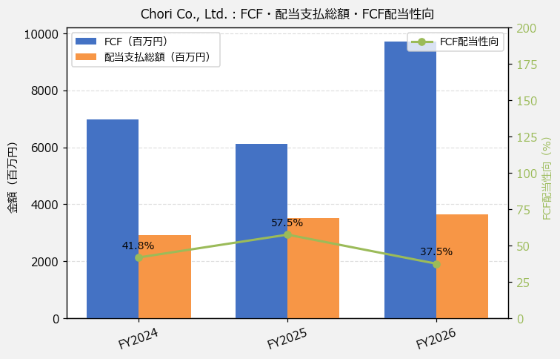
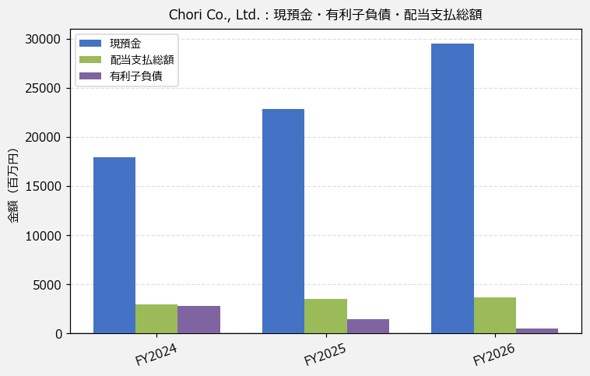
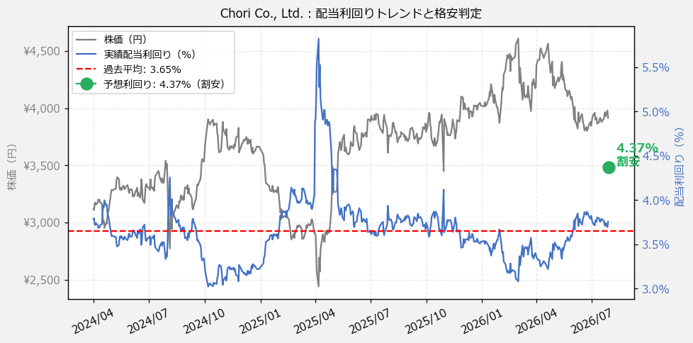
Chori Co., Ltd.（8014） 財務スクリーニング 2026/07/28

現在株価（円） | ¥3,915
予想DPS（円） | ¥171
予想配当利回り | 4.37%

指標 | FY2024 | FY2025 | FY2026 | CAGR（3年）
EPS（円） | 390.50 | 473.03 | 487.35 | +11.7%
DPS実績（円） | 118.00 | 142.00 | 147.00 | +11.6%
EPS配当性向[%] | 30.2 | 30.0 | 30.2 | —
FCF（百万円） | 6,987.0 | 6,114.0 | 9,719.0 | +17.9%
FCF配当性向[%] | 41.8 | 57.5 | 37.5 | —
有利子負債（百万円） | 2,755.0 | 1,403.0 | 469.0 | -58.7%
現預金（百万円） | 17,960.0 | 22,812.0 | 29,537.0 | +28.2%
ネットキャッシュ（百万円） | 15,205.0 | 21,409.0 | 29,068.0 | +38.3%
グロス配当余裕[年] | 6.1 | 6.5 | 8.1 | —
ネット配当余裕[年] | 5.2 | 6.1 | 8.0 | —

【短信入力】
現預金（百万円） | 17,960.0 | 22,812.0 | 29,537.0
配当支払総額（百万円） | 2,922.0 | 3,518.0 | 3,642.0

